gastos2
Tipo | Valor
Roupas | 150
Livros | 450
Remédios | 130
Aluguel | 850
Alimentação | 1150
Petshop | 60
Teste
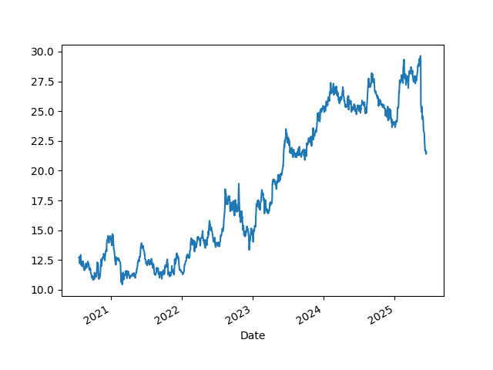
Total | 2990

